시트 1
속성 | 도메인 | 테이블명/컬럼명 |  |  | 속성 | 도메인 | 테이블명/컬럼명 |  | 속성 | 도메인 | 테이블명/컬럼명 |  | 속성 | 도메인 | 테이블명/컬럼명 | 속성 | 도메인 | 테이블명/컬럼명

사원 |  | employees |  |  | 아이디 |  | id_list |  | 비밀번호이력 |  | pw_history |  | 고객 |  | customer | 배송지주소 |  | address
 |  |  |  |  |  |  |  |  | 비밀번호번호 | 인조키 | pw_no |  |  |  |  | 배송지번호 | 인조키 | address_no
아이디(FK) |  | id |  |  | 아이디 |  | id |  | 아이디(FK) |  | id |  | 아이디(FK) |  | id | 아이디(FK) |  | id
이름 |  | emp_name |  |  | 비밀번호 | (반정규화) | last_pw |  | 비밀번호 |  | pw |  | 이름 |  | cstm_name | 배송지이름 |  | address_name
레벨 | 1,2 높을수록 권한큼 | emp_level |  |  | 활성화여부 | y/n | acitve |  | 생성날짜 |  | createdate |  | 주소 |  | cstm_address | 주소 |  | address
생성날짜 |  | createdate |  |  | 생성날짜 |  | createdate |  |  |  |  |  | 이메일 |  | cstm_email | 최근사용날짜 |  | address_last_date
수정날짜 |  | updatedate |  |  |  |  |  |  |  |  |  |  | 생일 |  | cstm_birth | 기본주소여부 | y/n | default_address
 |  |  |  |  |  |  |  |  |  |  |  |  | 연락처 |  | cstm_phone | 생성날짜 |  | createdate
사원아이디와 고객의 아이디는 겹칠 수 없다 |  |  |  |  |  |  |  |  | 최근 3개 비밀번호와 동일하게 만들 수 없다 |  |  |  | 성별 |  | cstm_gender | 수정날짜 |  | updatedate
탈퇴해도 아이디는 남아있다 |  |  |  |  |  |  |  |  |  |  |  |  | 등급 | 금/은/동 | cstm_rank
아이디와 비밀번호는 부모테이블 |  |  |  |  |  |  |  |  |  |  |  |  | 포인트 | (반정규화) | cstm_point
 |  |  |  |  |  |  |  |  |  |  |  |  | 마지막로그인일자 |  | cstm_last_login
 |  |  |  |  |  |  |  |  |  |  |  |  | 약관동의 | y/n | cstm_agree
 |  |  |  |  |  |  |  |  |  |  |  |  | 생성날짜 |  | createdate
 |  |  |  |  |  |  |  |  |  |  |  |  | 수정날짜 |  | updatedate

카테고리 |  | category |  |  | 상품 |  | product |  | 상품할인 |  | discount |  | 상품이미지 |  | product_img
 |  |  |  |  |  |  |  |  | 할인번호 | 인조키 | discount_no
카테고리이름 |  | category_name |  |  | 상품번호 |  | product_no |  | 상품번호(FK) |  | product_no |  | 상품번호(FK) |  | product_no
설명 |  | 삭제 |  |  | 카테고리이름(FK) |  | category_name |  | 시작날짜 |  | discount_start |  | 원본파일이름 |  | product_ori_filename
생성날짜 |  | createdate |  |  | 상품이름 | 색상, 사이즈 등 상세내용포함 | product_name |  | 종료날짜 |  | discount_end |  | 저장파일이름 |  | product_save_filename
수정날짜 |  | updatedate |  |  | 가격 |  | product_price |  | 할인율 | double | discount_rate |  | 파일컨텐츠타입 |  | product_filetype
 |  |  |  |  | 상태 | 예약판매/판매중/품절 | product_status |  | 생성날짜 |  | createdate |  | 생성날짜 |  | createdate
 |  |  |  |  | 재고량 |  | product_stock |  | 수정날짜 |  | updatedate |  | 수정날짜 |  | updatedate
 |  |  |  |  | 설명 |  | product_info
 |  |  |  |  | 생성날짜 |  | createdate
 |  |  |  |  | 수정날짜 |  | updatedate

장바구니 |  | cart |  |  | 주문(개별 주문당 상품은 1개만 가능) |  | orders |  | 포인트이력 |  | point_history
장바구니번호 | 인조키 | cart_no |  |  |  |  |  |  | 포인트번호 | 인조키 | point_no
상품번호(FK) |  | product_no |  |  | 주문번호 |  | order_no |  | 주문번호(FK) |  | order_no
아이디(FK) |  | id |  |  | 상품번호(FK) |  | product_no |  | 적립/사용 | +','-' | point_pm
생성날짜 |  | createdate |  |  | 아이디(FK) |  | id |  | 포인트 |  | point
수량 |  | cart_cnt |  |  | 주문상태 | 결제완료/ 취소/ 배송완료/구매확정 | order_status |  | 생성날짜 |  | createdate
수정날짜 |  | updatedate |  |  | 수량 |  | order_cnt
 |  |  |  |  | 주문가격 |  | order_price
 |  |  |  |  | 생성날짜 |  | createdate
 |  |  |  |  | 수정날짜 |  | updatedate

상품문의 |  | question |  |  | 문의답변(관리자만 가능) |  | answer

문의번호 |  | q_no |  |  | 답변번호 |  | a_no
상품번호(FK) |  | product_no |  |  | 문의번호(FK) |  | q_no
고객아이디(FK) |  | id |  |  | 관리자아이디(FK) |  | id
카테고리 | 상품/교환환불/결제/배송/기타 | q_category |  |  | 답변내용 |  | a_content
제목 |  | q_title |  |  | 생성날짜 |  | createdate
내용 |  | q_content |  |  | 수정날짜 |  | updatedate
답변 상태 | 답변예정/완료(0,1) | q_status
생성날짜 |  | createdate |  |  | 고객이 답변이 달린 문의를 삭제했을때 댓글도 삭제
수정날짜 |  | updatedate

후기 |  | review |  |  | 후기이미지 |  | review_img

주문번호(FK) |  | order_no |  |  | 주문번호(FK) |  | order_no
제목 |  | review_title |  |  | 원본파일이름 |  | review_ori_filename
내용 |  | review_content |  |  | 저장파일이름 |  | review_save_filename
생성날짜 |  | createdate |  |  | 파일컨텐츠타입 |  | review_filetype |  |  |  | *관리자 아이디와 회원 아이디가 중복되지않도록
수정날짜 |  | updatedate |  |  | 생성날짜 |  | createdate |  |  |  | *탈퇴를 하더라도 아이디는 남아있어야한다.
 |  |  |  |  | 수정날짜 |  | updatedate

 |  |  |  |  |  |  |  |  |  |  | *비밀번호이력: 인설트와 딜릿을 같이 써서 3개이상들어오면 제일 오래된 거 삭제되도록

 |  |  |  |  |  |  |  |  |  |  | *삭제해도되는건 케스케이드옵션/ 아닌건 그냥 끊어버리기
공통 | 관리자 | 고객 |  |  |  |  |  |  |  |  | *포인트 / 구매확정 눌렀을 시 쌓임

구분 | 세부 구분 | 기능 |  |  |  |  |  | JSP |  | DAO |  | VO
 |  | 기능상세설명 | 기능세부상세설명 | 담당자 | 개발시작일 | 개발종료일 | 개발진행상태 | 경로 | 파일명 | 패키지 | 파일명 | 패키지 | 파일명
DAO, VO 제작 |  |  |  | 협업으로 진행 | 2023-06-01 | 2023-06-05
공통 | 공통 | 메인화면 | 1. 메인사진(슬라이드) 2.노출 카테고리 : 사료, 간식, 용품 3. 신상 제품사진 노출 : createdate의 내림차순(최신순) 8개 4. 할인상품 사진 노출 : createdate의 내림차순(최신순) 8개 5. 카피라이트 | 정지형 | 2023-06-07 |  |  | / | home.jsp | dao | ProductDao | vo | Product
 |  | 메뉴 상단바 | 왼쪽 : 로고 / Home Shop About 오른쪽 (로그인전) : (아이콘) 검색 장바구니 로그인 (로그인 후) : 검색 장바구니 마이페이지(고객기준) 로그아웃 사원 로그인 시 Home Shop Employees(레발2만노출) Category Qna Order Discount |  |  |  |  | /inc | mainmenu.jsp
 |  | 카피라이트 | Copyright © 2023 All rights reserved | Made by Team CODE662 정석현&구은혜&오다빈&정지형
 |  | 카테고리 내용 | 사료 : 습식사료, 자연식, 에어/동결사료, 건식사료 간식 : 뼈간식 , 껌, 동결/건조, 저키 용품 : 장난감, 하우스/방석, 가방/카시트, 의류/악세사리
 |  | 로그인 화면 | 하단 사진 참고 |  |  |  |  | / | login.jsp |  | LoginDao |  | employees Customer
 |  |  | 관리자 ,고객 분류는 로그인 시 db데이터 구분으로 분별 |  |  |  |  |  | loginAction.jsp |  |  |  |  | * 회원가입 버튼은 같이
 |  | 로그아웃 |  |  |  |  |  |  | logoutAction.jsp
 |  | 상품 리스트 | *기본 상품리스트와 할인상품리스트(메인에서만 들어가짐) 따로 구분 퀵뷰 이름 변경 > 상세보기 > 링크 productOne 메인 카테고리 분류 : 전체 사료 간식 용품 사료 카테고리 분류 : 전체(메인) 습식사료 자연식 에어/동결사료 건식사료 간식 카테고리 분류 : 전체(메인) 뼈간식 껌 동결/건조 저키 용품 카테고리 분류 : 전체(메인) 장난감 하우시/방석 가방/카시트 의류/악세사리 필터 : 가격순(오름차순 내림차순) 검색기능 사원은 상품 추가 버튼 노출 |  |  |  |  | /product | productList.jsp |  | ProductDao |  | Product
 |  | 제품상세페이지 | 제품사진, 제품상세정보, 선택옵션, 주문하기, 장바구니담기, 리뷰, 문의 사원은 상품 수정 삭제 버튼 노출 재고보다 많게 주문했을 시 메세지 출력할 수 있는 공간 만들기 |  |  |  |  |  | productOne.jsp |  |  |  |  | 관리자는 수정, 삭제 버튼 노출
관리자 | 상품 리스트 / 제품상세페이지 | 상품 추가 | 메인사진파일입력폼 , 제목 , 가격, 상세설명입력폼, 추가버튼 |  |  |  |  | /product | addProduct.jsp | dao | ProductDao | vo | Product
 |  |  |  |  |  |  |  |  | addProductAction.jsp
 |  | 상품수정 |  |  |  |  |  |  | modifyProduct.jsp
 |  |  |  |  |  |  |  |  | modifyProductAction.jsp
 |  | 상품삭제 |  |  |  |  |  |  | removeProductAction.jsp
 | 사원리스트 | 사원 리스트 | 사원 추가 버튼 |  |  |  |  | /employees | employeeList.jsp |  | EmployeesDao |  | Employees | 2레벨 사원만 가능
 |  | 사원 상세정보 | 사원 수정 삭제 버튼 |  |  |  |  |  | employeeOne.jsp
 |  | 사원 추가(리스트에서) |  |  |  |  |  |  | addEmployee.jsp
 |  |  |  |  |  |  |  |  | addEmployeeAction.jsp
 |  | 사원 수정(상세정보에서) |  |  |  |  |  |  | modifyEmployee.jsp
 |  |  |  |  |  |  |  |  | modifyEmployeeAction.jsp
 |  | 사원 삭제 |  |  |  |  |  |  | removeEmployeeAction.jsp
 | 전체 고객 주문 리스트 | 전체 고객 주문 리스트 | 필터 : 아이디 , 상태, 날짜 (기본정렬 주문날짜 최신순) | 오다빈 |  |  |  | /order | orderList.jsp |  | OrderDao |  | Order
 |  | 주문 상태 수정 | 옵션 : 결제완료/ 취소/ 배송완료/ 구매확정 |  |  |  |  |  | modifyOrderStatusAction.jsp |  |  |  |  | 주문리스트에서 바로 상태 수정
 | 카테고리 리스트 | 카테고리 리스트 | 메인카테고리 / 서브카테고리 리스트 나누기 메인카테고리에서 타이틀 클릭 시 서브카테고리로 이동 |  |  |  |  | /product | categoryList.jsp |  | CategoryDao |  | Category
 |  | 카테고리 추가 | 리스트 위에 버튼 노출( 메인, 서브) |  |  |  |  |  | addCategoryListAction.jsp |  |  |  |  | 카테고리리스트에서 바로 추가, 수정, 삭제
 |  | 카테고리 수정 | 타이틀 옆에 수정 삭제 버튼 노출 (메인, 서브) 카테고리 안에 상품이 있을 경우 수정, 삭제X |  |  |  |  |  | modifyCategoryAction.jsp
 |  | 카테고리 삭제 |  |  |  |  |  |  | removeCategoryAction.jsp
 | 문의 리스트 | 문의 리스트 | 필터 : 상태(답변대기, 답변완료) | 정석현 |  |  |  | /qna | questionList.jsp |  | QnaDao |  | Question
 |  | 답변 추가 | 문의 타이틀 클릭시 답변 작성할 수 있는 폼 생성 q_status = 0 이면 insert / 1이면 update |  |  |  |  |  | addAnswerAction.jsp |  |  |  | Answer
 |  | 답변 수정 |  |  |  |  |  |  | modifyAnswerAction.jsp
 |  | 답변 삭제 |  |  |  |  |  |  | removeAnswerAction.jsp
 | 할인제품 리스트 | 할인제품 리스트 | 필터: 날짜(시작날짜), product_no |  |  |  |  | /discount | discountLIst.jsp |  | DiscountDao |  | Discount
 |  | 할인제품추가 |  |  |  |  |  |  | addDiscount.jsp
 |  |  |  |  |  |  |  |  | addDiscountAction.jsp
 |  | 할인제품수정 |  |  |  |  |  |  | modifiyDiscount.jsp
 |  |  |  |  |  |  |  |  | modifyDiscountAction.jsp
 |  | 할인제품삭제 |  |  |  |  |  |  | removeDiscountAction.jsp
고객 | 장바구니 | 장바구니 | 메인에 inc 추가(오른쪽 팝업) /공통 오른쪽 서브메뉴 : address 상세 띄우기 , 총합계 금액 표시 하단 결제하기 버튼 생성 (addOrder.jsp 이동) | 오다빈 |  |  |  | /order | cartList.jsp | dao | OrderDao | vo | Cart | *로그인 전 장바구니는 세션사용, 로그인 후 장바구니는 DB사용, 로그인 전에 장바구니 담은 내용은 로그인시 장바구니 테이블로 이동
 |  | 장바구니추가 |  |  |  |  |  |  | addCartAction.jsp
 |  | 장바구니수정 |  |  |  |  |  |  | modifyCartAction.jsp
 |  | 장바구니삭제 | 사진 클릭 시 엑스 팝업 |  |  |  |  |  | removeCartAction.jsp
 | 회원가입 | 회원가입 | 약관동의작성 | 구은혜 |  |  |  | /customer | addCustomer.jsp |  | CustomerDao |  | Customer
 |  |  |  |  |  |  |  |  | addCustomerAction.jsp
 | 마이페이지 | 마이페이지 | 버튼 : 내정보수정, 내주문조회, 내배송지관리, 내리뷰관리, 포인트조회 하단 참고사진 |  |  |  |  |  | myPage.jsp
 |  | 회원 정보 수정 | 비밀번호 일치 시 삭제 될 수 있도록 수정 |  |  |  |  |  | modifyCustomer.jsp
 |  |  |  |  |  |  |  |  | modifyCustomerAction.jsp
 |  | 회원 정보 삭제 | 비밀번호 일치 시 삭제 될 수 있도록 설정 |  |  |  |  |  | removeCustomer.jsp
 |  |  |  |  |  |  |  |  | removeCustomerAction.jsp
 |  | 자신의 주문 조회 | 내가 주문한 리스트 (최신순) 버튼 : 결제완료일 때 주문취소 버튼 노출 구매확정일 때 리뷰작성 버튼 노출 | 오다빈 |  |  |  |  | myOrdersList.jsp |  | OrderDao |  | Order
 |  | 배송지 관리 | 하단 사진 참고 | 구은혜 |  |  |  |  | addressList.jsp |  | AddressDao |  | Address
 |  | 리뷰 | 페이지1 : 내가 작성해야할 리뷰(구매확정된것만) 페이지2 : 내가 작성한 리뷰 (리뷰내역) |  |  |  |  |  | reviewList.jsp |  | ReviewDao |  | Review
 | 배송지 관리 | 배송지 추가 | https://business.juso.go.kr/addrlink/openApi/popupApi.do |  |  |  |  |  | addAddress.jsp |  | AddressDao |  | Address
 |  |  |  |  |  |  |  |  | addAddressAction.jsp
 |  | 배송지 수정 |  |  |  |  |  |  | modifyAddress.jsp
 |  |  |  |  |  |  |  |  | modifyAddressAction.jsp
 |  | 배송지 삭제 |  |  |  |  |  |  | removeAddressAction.jsp
 | 리뷰 | 리뷰 추가 | 리뷰 리스트에서 상품 누르면 하단에 리뷰작성 폼 표시 (은혜) | 정석현,구은혜 |  |  |  |  | addReview.jsp |  | ReviewDao |  | Review
 |  |  | (석현) |  |  |  |  |  | addReviewAction.jsp
 |  | 리뷰 수정 | 페이지2 에 수정 삭제 버튼 노출 (은혜) |  |  |  |  |  | modifyReview.jsp
 |  |  | (석현) |  |  |  |  |  | modifyReviewAction.jsp
 |  | 리뷰 삭제 | (석현) |  |  |  |  |  | removeReviewAction.jsp
 | 주문 | 주문 | 재고량 비교시 재고량보다 많게 주문했을 경우 오류 메세지 보내기 | 오다빈 |  |  |  | /order | addOrder.jsp |  | OrderDao |  | Order
 |  |  |  |  |  |  |  |  | addOrderAction.jsp
 |  | 결제완료 | 결제가 완료되었다는 폼만 생성 버튼 : 쇼핑계속하기 주문내역확인 |  |  |  |  |  | completeOrder.jsp
 |  | 주문 취소 |  |  |  |  |  |  | removeMyOrderAction.jsp
 | 제품 상세페이지 | 문의 추가 |  | 정석현 |  |  |  | /qna | addQuestionAction.jsp |  | QnaDao |  | Question
 |  | 문의 수정 |  |  |  |  |  |  | modifyQuestionAction.jsp
 |  | 문의 삭제 |  |  |  |  |  |  | removeQuestionAction.jsp

1 |  |  |  | 2 |  | 3 |  | 34 | 4
productDao | LoginDao | employeesDao |  | OrderDao | CategoryDao | QnaDao | discountDao | ReviewDao | AddressDao | CustomerDao
8 | 3 | 7 |  | 12 | 4 | 7 | 6 | 6 | 6 | 7 | 66

<code662 공지사항>

로그인 공지 |  |  |  | 마이페이지 공지 |  |  |  | 회원 탈퇴 공지
1. 로그인 하면 000고객님 환영합니다. 출력 |  |  |  | 마이페이지 : 포인트조회(화면에 포인트 바로 노출) |  |  |  | 회원정보삭제 : 폼 > 탈퇴하시겠습니까? 비밀번호 입력

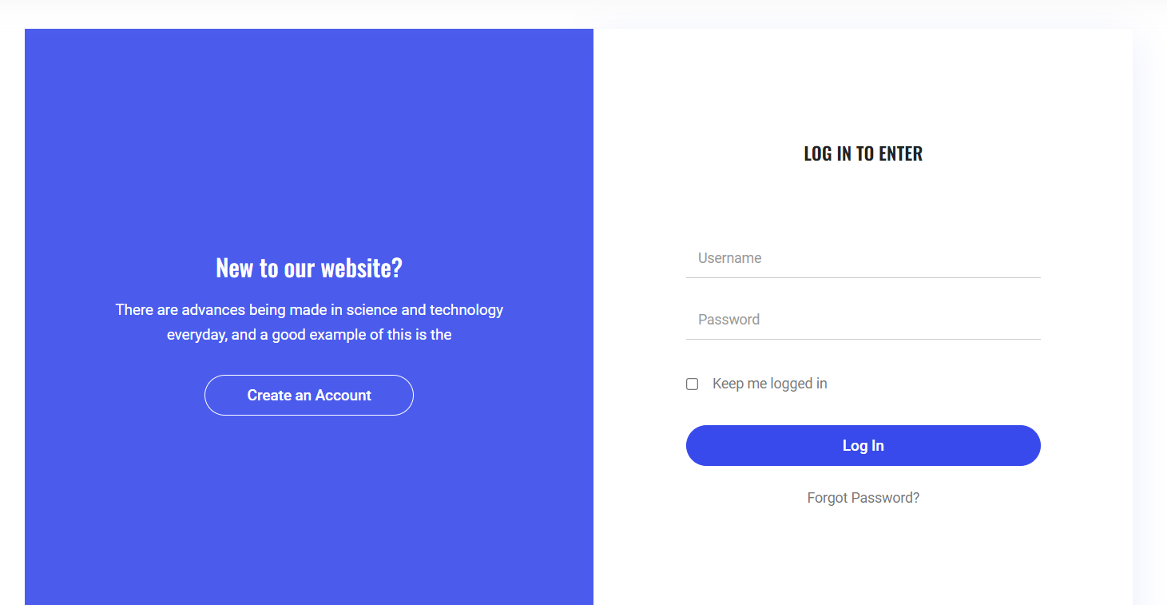
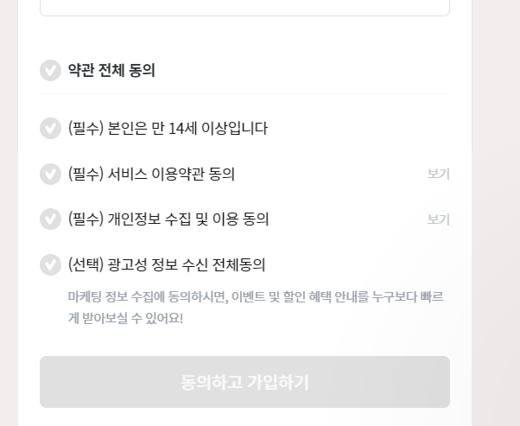
 |  |  |  |  | 마이페이지 참고 사진

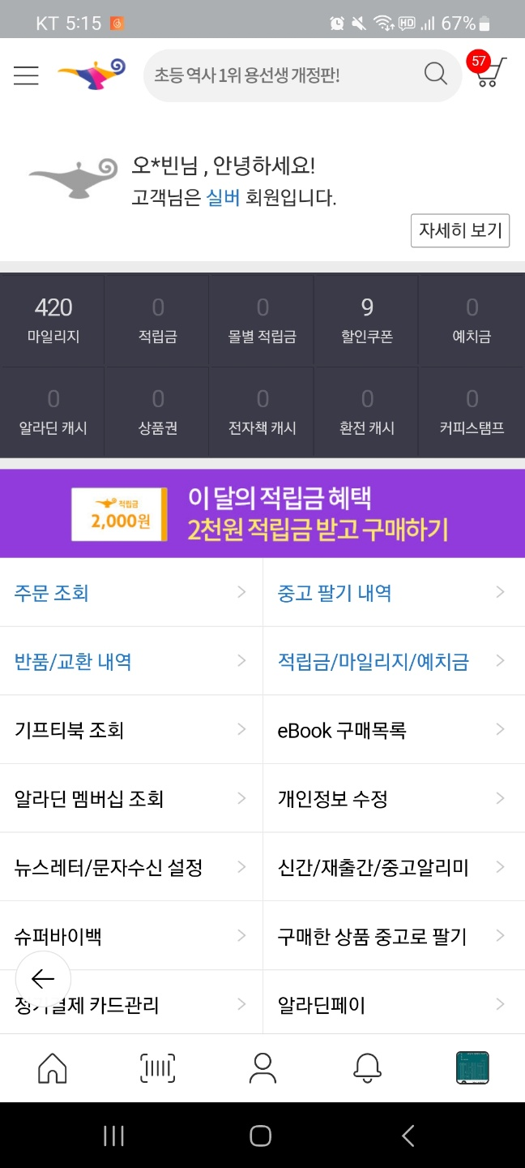

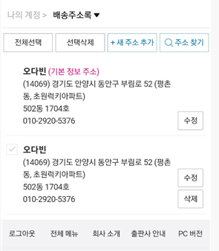

회원가입 참고 사진

